フローチャート
リザルト_フローチャート

 | 仕様書 リンク集 |  |  |  | トップ | フロー チャート | レイアウト UI配置 | 演出

 |  | フェードアウト中
 |  |  | 各プレイヤーのスコア値を参照
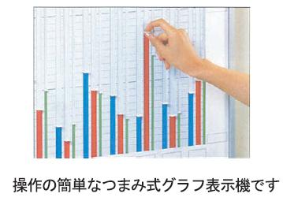
 |  |  | 最終的なプレイヤーの順位を確定

 |  | フェードイン後
 |  |  | 社内のホワイトボードと社員を表示（レイアウトUI参照）

 |  |  | 各プレイヤーのスコアをグラフ上にして表示する（グラフが0から伸びていく感じで）
 |  |  |  | 4人しかいないので、棒グラフは太めで。
 |  |  | 全員のグラフが伸び切った後、1位のグラフを中心にエフェクトを付ける

 |  |  | （ここまで自動進行）

 |  |  | 1PのStartボタン入力でフェードアウトしてタイトルに戻る
 |  |  |  | ゲーム中に使わないボタンを使用する。来場者が誤爆してリザルト画面をすっ飛ばさないように。

レイアウト・UI
リザルト_レイアウト・UI

 | 仕様書 リンク集 | トップ | フロー チャート | レイアウト UI配置 | 演出

ホワイトボード

 |  |  |  |  |  |  | 全員小学生の見た目でホワイトボードを見てる

 |  |  |  |  |  | ↓ 寄る

ホワイトボード
1P 2P 3P 4P

ホワイトボード
1P 2P 3P 4P

 |  |  |  |  |  |  | 営業成績1位のキャラが画面内に入ってきて
 |  |  |  |  |  |  | 小学生からスーツの姿に変わって喜びを表す

